Estadísticas
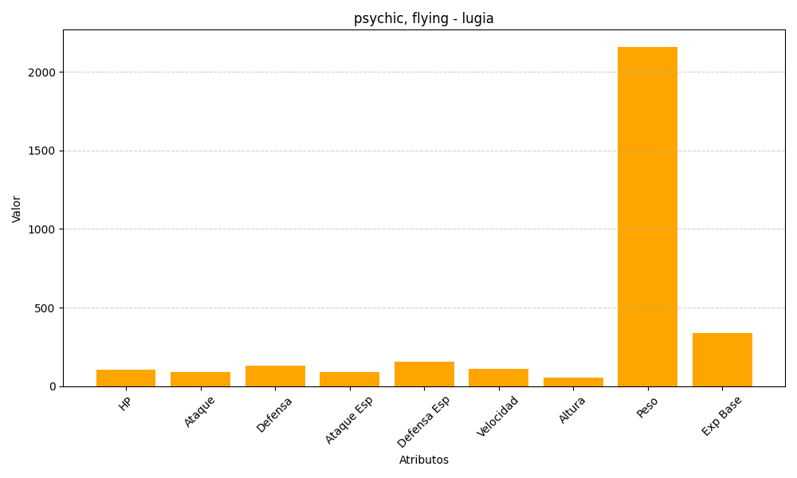
ID | Nombre | Tipo | HP | Ataque | Defensa | Ataque Especial | Defensa Especial | Velocidad | Altura | Peso | Experiencia Base
249 | lugia | psychic, flying | 106 | 90 | 130 | 90 | 154 | 110 | 52 | 2160 | 340

